Искусственная трава
ПРАЙС-ЛИСТ

на искусственную траву
Изображение травы |  | Тип искусственной травы | высота ворса, мм | материал | тип нити | Dtex | вес (гр/м2) | класс тафтинга | цена за м2, РУБ.
ФУТБОЛ, мини-футбол, мультиспорт.
1 | 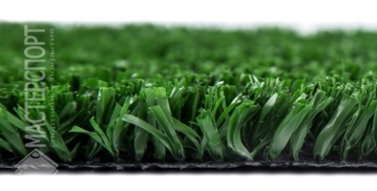 | MC GRASS ECF 20 мм | 20 | PE | фибрилированная | 8800 | 1970 | 3/8. | 516.00
2 | 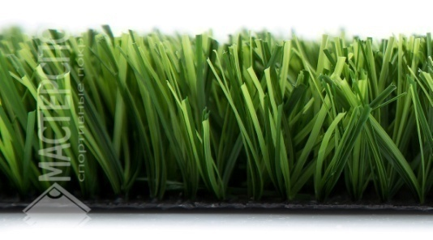 | MC GRASS YMEL80 40 мм | 40 | PE | монофиламент, ребро жёсткость | 8800 | 1970 | 5/8. | 539.00
3 | 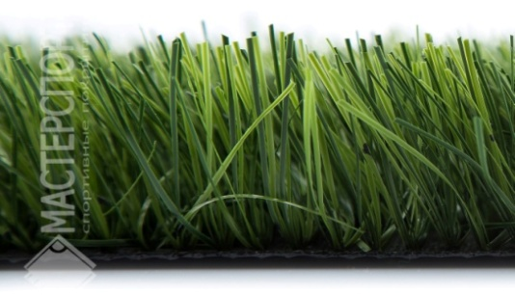 | MC GRASS MWK100 40 мм | 40 | PE | монофиламент, S-образная | 12000 | 1961 | 5/8. | 584.00
4 | 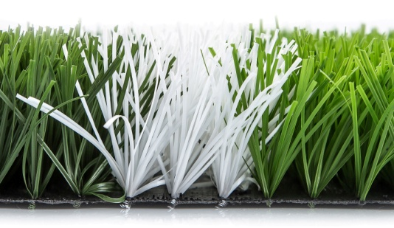 | MC GRASS 50 мм с вшитой разметкой | 50 | PE | монофиламент, двухцветная | 11000 | 2017 | 5/8. | 752.00
5 |  | MC GRASS MWK100 50 мм | 50 | PE | монофиламент, S-образная | 12000 | 2203 | 5/8. | 669.00
6 | 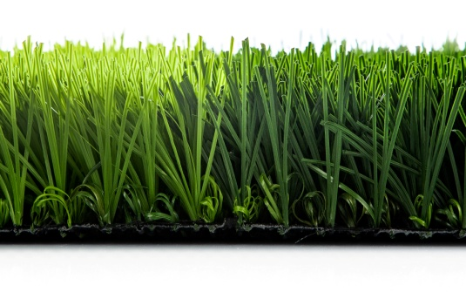 | MC Grass EX1 50 мм | 50 | РЕ | монофиламент, нить с обмоткой, двухцветная | 11000 | 2135 | 5/8. | 818.00
7 |  | MC GRASS MWK100 60 мм | 60 | PE | монофиламент, S-образная | 12000 | 2300 | 5/8. | 755.00
8 | 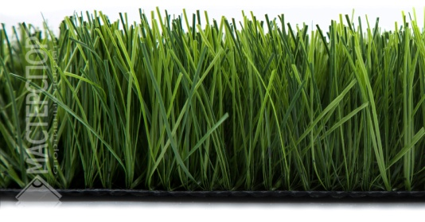 | MC GRASS Sport Pro 60 мм | 60 | PE | монофиламент | 12000 | 2300 | 5/8. | 817.00
9 | 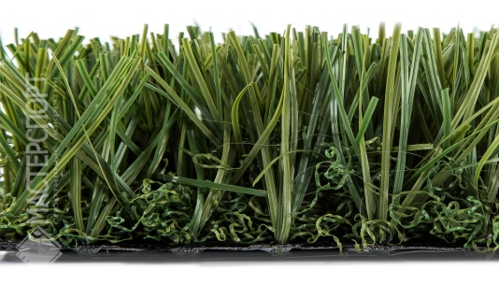 | MC GRASS EX2 60 мм | 60 | PE | монофиламент | 17500 | 2300 | 3/4. | 921.00
ЛАНДШАФТ
10 | 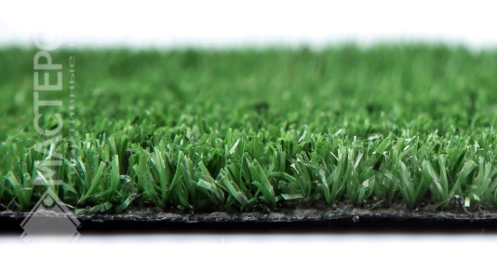 | MC GRASS YMMB6 6 мм | 6 | PE | фибриллированная | 6000 | 900 | 3/8. | 219.00
11 | 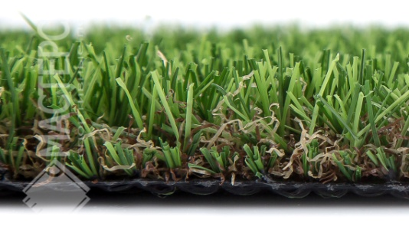 | MC GRASS YMMB20 20 мм | 20 | PE | С-образный +выгнутая нить | 8800 | 1228 | 3/8. | 596.00
12 |  | MC GRASS YMMB30 30 мм | 30 | PE | С-образный +выгнутая нить | 8800 | 1505 | 3/8. | 661.00
13 | 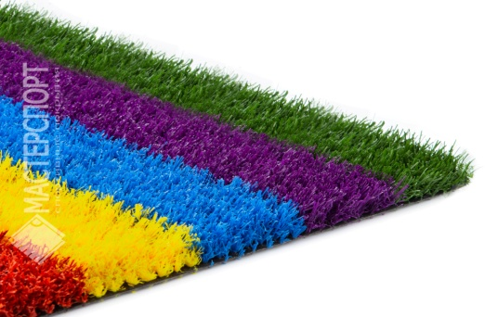 | MC Grass Color | 20 | PE | C-образный +выгнутая нить | 8800 | 1228 | 3/8. | 759.00

 |  | Стоимость монтажа составляет от 120 руб./м2 (в зависимости от местоположения объекта, площади объекта, объёма работ по засыпке)
 |  | При поставке "под заказ" цены оговариваются индивидуально. Можно изготовить любую траву с любыми характеристиками, не входящие в данную таблицу.

